工程量
朗诗熙华府项目13-3-1802户第三方维修事宜
序号 | 项目名称 | 单位 | 项目特征及工作内容 | 工程量 | 工程量计算式 | 主材名称及规格 | 维修照片
 |  |  |  |  |  |  | 维修前 | 维修中 | 维修后
1 | 维修地板 | 天 | 维修地板 | 点工 | 1*299 |  | 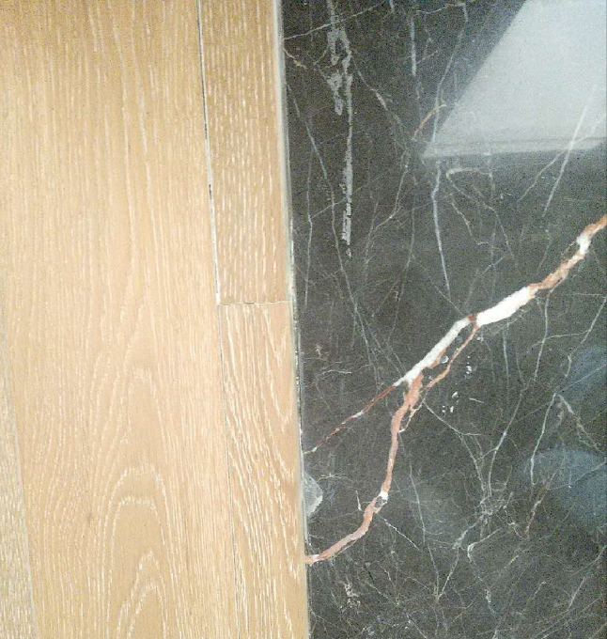 | 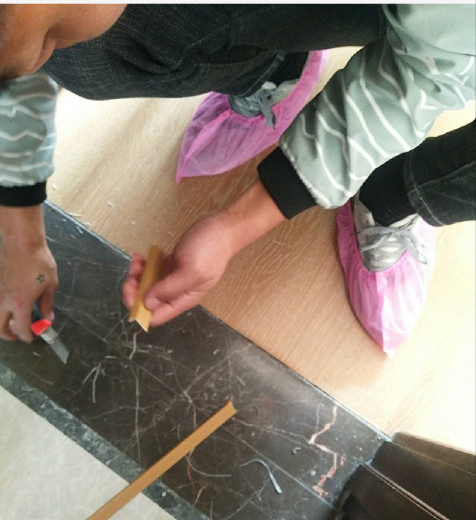 | 